機能仕様
機能仕様

 | ■概要
 |  | 本シートはCreateNodelist（以下、本ツール）に実装される機能の詳細について記したものである。

 |  | SiNDY上のデータから直接リリースデータを作成するツールを開発することで、
 |  | ノードリストに必要なデータの整備が終了後の段階でリリースできるようにすることを本ツール開発の目的とする。

 | ■実行方法

 |  | <ツール名 (exe)> --input_db <接続先> --name_rule_ini <イラスト名生成ルール情報ファイル> --output_ini <イラスト出力情報設定ファイル> --output_dir <出力フォルダ> --runlog <実行ログ> --errlog <エラーログ> --latlon <dms|deg>

 |  | オプション：
 |  |  | --input_db |  |  | ： |  |  |  |  | (必須)
 |  |  |  | 接続先のDBを指定する
 |  |  |  |  | ex. | TEST/TEST/SDE.DEFAULT/5151/coral2

 |  |  | --name_rule_ini |  |  |  |  | ： |  |  | (必須)
 |  |  |  | イラスト名ルール設定ファイルのパスを指定する

 |  |  | --output_ini |  |  |  |  | ： |  |  | (必須)
 |  |  |  | イラスト出力情報設定ファイルのパスを指定する

 |  |  | --output_dir |  |  | ： |  |  |  |  | (必須)
 |  |  |  | ノードリストの出力先フォルダを指定する
 |  |  |  | ここで指定した出力先パスと「ノードリスト出力情報設定ファイル」の「出力ファイル名」を
 |  |  |  | 結合したファイルパスが各ノードリストの出力先となる

 |  |  | --runlog |  |  | ： |  |  |  |  | (必須)
 |  |  |  | 実行ログの出力ファイルパスを指定する

 |  |  | --errlog |  |  | ： |  |  |  |  | (必須)
 |  |  |  | エラーログの出力ファイルパスを指定する

 |  |  | --latlon |  |  | ： |  |  |  |  | (任意)
 |  |  |  | ノードリストへ緯度・経度を付与するか否かを指定する
 |  |  |  | "dms","deg"を指定可能とし、それ以外が指定された場合はエラーとしツールを終了する
 |  |  |  | ※リリース資料作成向けにこちらのオプションを指定することを想定する

 |  |  |  |  | dms |  |  |  |  |  | 度分秒緯度経度 (d.mm.ss.ss) をノードリストに付与する
 |  |  |  |  | deg |  |  |  |  |  | 実数緯度経度 (d.ddddddd) をノードリストに付与する

 | ■入力情報
 |  | 下記シート参照
 |  |  | データ仕様

 | ■出力情報
 |  | 下記シート参照
 |  |  | データ仕様

 | ■ノードリスト出力機能

 |  |  | 1 各カラム別出力仕様

 |  |  |  | 出力仕様上、ノードリストの各カラムを以下のカテゴリに分けて出力仕様を定義する

 |  |  |  |  | ex.) ノードリスト1レコード

 |  |  |  |  | light_S-H2-L1A |  |  |  |  |  | 道央自動車道 | 落部ＩＣ |  | 下り | 140.4535975 | 42.187753724 | 634023 | 17504896 | 634023 | 16714456
 |  |  |  |  | ↑ |  |  |  |  |  | ↑ |  |  |  | ↑ |  | ↑
 |  |  |  |  | イラストファイル名 |  |  |  |  |  | 各種情報 |  |  |  | 緯度経度 |  | ノード列(2次メッシュ + ノードID)

 |  |  |  |  | イラストファイル名 |  |  |  |  |  |  | ノードリスト出力情報設定ファイルで指定されたルールに従って生成されたイラストファイル名が格納される

 |  |  |  |  | 各種情報 |  |  |  |  |  |  | ノードリスト出力情報設定ファイルの出力フィールドで指定されたフィールドの値がそのまま格納される（一部、例外的に値を変換している箇所有り[後述]）
 |  |  |  |  |  |  |  |  |  |  |  | 各イラスト別に格納する項目が異なる

 |  |  |  |  | 緯度経度 |  |  |  |  |  |  | 道路ノード2( ROAD_NODE_02 ) の緯度経度が格納される
 |  |  |  |  |  |  |  |  |  |  |  | "--latlon" オプションが指定されたときのみ、出力されるカラムとなる

 |  |  |  |  | ノード列 |  |  |  |  |  |  | ノードリスト出力情報設定ファイルの出力開始ノード列で指定された開始位置から順に
 |  |  |  |  |  |  |  |  |  |  |  | 2次メッシュコード/ノードIDがペアで格納される

 |  |  |  | 1.1 イラストファイル名

 |  |  |  |  | イラスト名は以下の構成で生成される
 |  |  |  |  | 各構成要素の出力仕様は以下に記述する

 |  |  |  |  |  | <先頭付与文字列> + <イラスト命名ルール> + <末尾付与文字列>

 |  |  |  |  |  | 1.1.1 先頭付与文字列

 |  |  |  |  |  |  | ノードリスト出力情報設定ファイルの「先頭付与文字列」で指定された文字が使用される
 |  |  |  |  |  |  | 指定がない場合は何も付与されない

 |  |  |  |  |  | 1.1.2 イラスト命名ルール

 |  |  |  |  |  |  | イラスト名ルール設定ファイルの「イラストファイル名生成ルール」 指定に従って生成される

 |  |  |  |  |  |  | フィールド名、文字列、特殊指定の組み合わせで指定される。

 |  |  |  |  |  |  |  | イラスト名生成ルールの指定例

 |  |  |  |  |  |  |  |  | IRREGULAR_C,SUCCESSIVE_C,"-",<BRANCH>,DIRECTION_C

 |  |  |  |  |  |  |  |  |  | 青：フィールド名
 |  |  |  |  |  |  |  |  |  | 緑：文字列
 |  |  |  |  |  |  |  |  |  | 赤：特殊指定

 |  |  |  |  |  |  | それぞれの指定により生成される文字列は以下の通り。

 |  |  |  |  |  |  | フィールド名、文字列

 |  |  |  |  |  |  |  | フィールド名が指定された場合は、指定フィールドに格納された値がイラスト名に使われる
 |  |  |  |  |  |  |  | ただし、一部のフィールド値は以下のように変換が行われる
 |  |  |  |  |  |  |  | 文字列は「"」で括られた文字がそのまま使用される

 |  |  |  |  |  |  |  | フィールド名 |  |  |  |  | 変換対象 |  |  |  |  |  |  | 変換値
 |  |  |  |  |  |  |  |  |  |  |  |  | イラスト種別 |  |  |  | 仕向け先
 |  |  |  |  |  |  |  | UPDOWN_C |  |  |  |  | 120 (etc) |  |  |  | - |  |  | 1 → 1
 |  |  |  |  |  |  |  |  |  |  |  |  | 121 (etc2) |  |  |  | - |  |  | 2 → 0
 |  |  |  |  |  |  |  |  |  |  |  |  | 210 (inic) |  |  |  |  |  |  | 3 → 3
 |  |  |  |  |  |  |  |  |  |  |  |  | 110 (sapa)
 |  |  |  |  |  |  |  |  |  |  |  |  | 130 (properjct)

 |  |  |  |  |  |  |  |  |  |  |  |  | 140 (branch_photomap2) |  |  |  | - |  |  | 1 → 1
 |  |  |  |  |  |  |  |  |  |  |  |  | 141 (branch_photomap4) |  |  |  |  |  |  | 2 → 0
 |  |  |  |  |  |  |  |  |  |  |  |  |  |  |  |  |  |  |  | 3 → 2

 |  |  |  |  |  |  |  | GUIDE_SEQ |  |  |  |  | 220 (airport) |  |  |  | - |  |  | 0埋め7桁で出力

 |  |  |  |  |  |  |  |  |  |  |  |  | 130 (properjct) |  |  |  | - |  |  | 0 →""(空)
 |  |  |  |  |  |  |  |  |  |  |  |  |  |  |  |  |  |  |  | N(1以上) → "_" + N
 |  |  |  |  |  |  |  |  |  |  |  |  | 140 (branch_photomap2) |  |  |  | 2 (TF)
 |  |  |  |  |  |  |  |  |  |  |  |  | 141 (branch_photomap4)

 |  |  |  |  |  |  |  | SINGLE_BRANCH_C |  |  |  |  | 140 (branch_photomap2) |  |  |  | 2 (TF) |  |  | 1 → "X"
 |  |  |  |  |  |  |  |  |  |  |  |  | 141 (branch_photomap4) |  |  |  |  |  |  | 2 → ""(空)

 |  |  |  |  |  |  |  | SUCCESSIVE_C |  |  |  |  | 140 (branch_photomap2) |  |  |  | 2 (TF) 以外 |  |  | 3 → "C"
 |  |  |  |  |  |  |  |  |  |  |  |  | 141 (branch_photomap4) |  |  |  |  |  |  | 4 → "C"
 |  |  |  |  |  |  |  |  |  |  |  |  |  |  |  |  |  |  |  | 9 → ""(空)
 |  |  |  |  |  |  |  |  |  |  |  |  | 150 (entrance) |  |  |  | -
 |  |  |  |  |  |  |  |  |  |  |  |  | 151 (exit)

 |  |  |  |  |  |  |  | IRREGULAR_C |  |  |  |  | 140 (branch_photomap2) |  |  |  | 2 (TF) 以外 |  |  | 0 → ""(空)
 |  |  |  |  |  |  |  |  |  |  |  |  | 141 (branch_photomap4) |  |  |  |  |  |  | 1 → "IR"
 |  |  |  |  |  |  |  |  |  |  |  |  |  |  |  |  |  |  |  | 2 → ""(空)
 |  |  |  |  |  |  |  |  |  |  |  |  | 150 (entrance) |  |  |  | -
 |  |  |  |  |  |  |  |  |  |  |  |  | 151 (exit)

 |  |  |  |  |  |  |  | BRANCH*_PATTERN_C |  |  |  |  | 240 (grade) |  |  |  | - |  |  | 201 → "O1"
 |  |  |  |  |  |  |  |  |  |  |  |  |  |  |  |  |  |  |  | 202 → "U1"
 |  |  |  |  |  |  |  |  |  |  |  |  |  |  |  |  |  |  |  | 203 → "O2"
 |  |  |  |  |  |  |  |  |  |  |  |  |  |  |  |  |  |  |  | 204 → "U2"
 |  |  |  |  |  |  |  |  |  |  |  |  |  |  |  |  |  |  |  | 205 → "F1"

 |  |  |  |  |  |  |  |  |  |  |  |  | 140 (branch_photomap2) |  |  |  | - |  |  | 0 → ""(空)
...
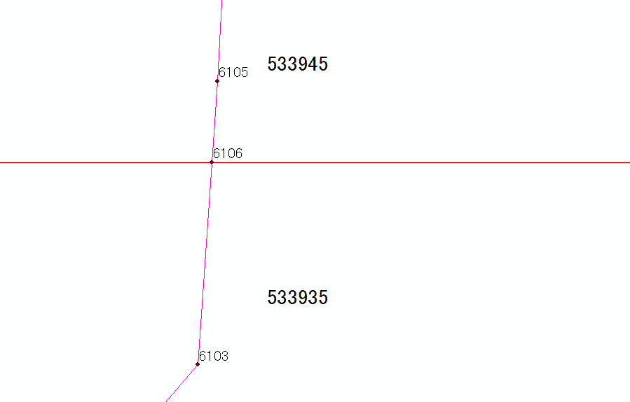
...

概要
...
■インプット情報
 | 本文書を作成するにあたって以下の資料等をインプット情報として用いた。

 |  | 資料名 | パス
 |  | 要件定義書 | \\win\tdc\Common\dev2-4G\05_Project\22期\イラスト整備SiNDY移管\資料\ノードリスト出力ツール\要件定義\ノードリスト出力ツール_要件定義.xlsx

■アプリケーション構成
 | 本ツールの構成を以下に示す。

CreateNodelist
SiNDY
PGDB

FGDB

SDE

■開発環境
 | 本ツールの開発環境を以下に示す。
...

処理フロー
処理フロー

処理
■全体フロー
Start
入力データ
(DB)
ノードリスト出力情報設定ファイル
設定ファイル読み込み

イラスト名ルール設定ファイル
設定ファイル読み込みに成功したか
入力データ
（テキスト）
No
処理終了

ILLUST_LINK
出力データ
（テキスト）
Yes
ILLUST_LINK,ROAD_NODE の格納DBに接続
ROAD_NODE

DBの接続に成功したか
(※接続出来ない場合
2回までリトライする)
No
処理終了

Yes
ノードリスト出力情報設定ファイル
の1レコードごとにループ

イラスト種別、仕向け先が一致する
レコードをILLUST_LINKから取得する

出力ファイルストリームを準備する

出力ファイルストリームの準備に成功したか
No
処理終了

Yes

ノードリストを出力する（※1）
ノードリスト

ノードリスト出力に成功したか
No
処理終了

Yes

End
...
Start

取得したILLUST_LINKの
レコード分ループ

レコードが出力対象か
No

Yes
ノードリスト出力情報設定ファイルの出力フィールドで指定された情報を格納し、OBJECTID順にソートする

格納したILLUST_LINKの
レコード分ループ

ノードリスト出力情報設定ファイルの出力フィールドで指定された情報を出力する
ノードリスト

出力に成功したか
No
処理終了

Yes
実行時に"--latlon"オプションが指定されているか

Yes

緯度経度情報を出力する
No
ノードリスト

緯度経度情報の出力に成功したか
No
処理終了

Yes

ROAD_NODE
リンク列を出力
ノードリスト

リンク列の出力に成功したか
No
処理終了

Yes

End

